Spis tablic
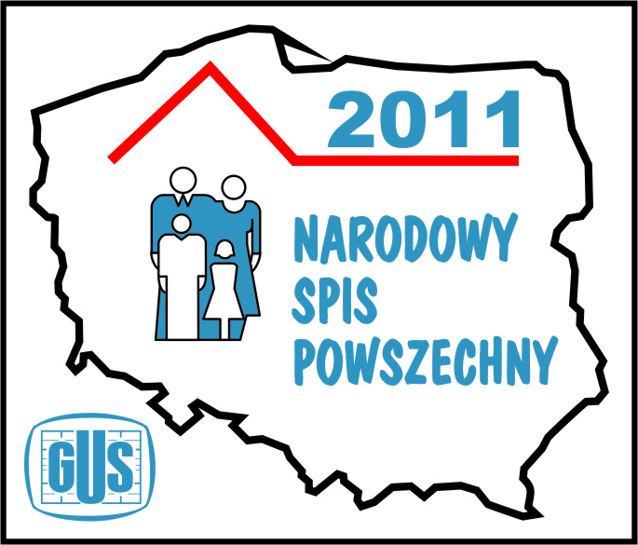
 | NSP 2011 - AKTYWNOŚĆ EKONOMICZNA LUDNOŚCI W WOJEWÓDZTWIE ŚLĄSKIM
 | TABLICE

1 | Aktywność ekonomiczna ludności w wieku 15 lat i więcej w 2011 r.
2 | Pracujący według statusu zatrudnienia w 2011 r.
3 | Bezrobotni według okresu poszukiwania pracy w 2011 r.
4 | Bierni zawodowo według przyczyn bierności w 2011 r.
5 | Aktywność ekonomiczna ludności w wieku 15 lat i więcej według grup wieku w 2011 r. | kliknij wybrany tytuł lub właściwą zakładkę
6 | Aktywność ekonomiczna ludności w wieku 15 lat i więcej według poziomu wykształcenia w 2011 r.
7 | Aktywność ekonomiczna ludności w wieku 15 lat i więcej według płci i grup wieku w 2011 r.
8 | Aktywność ekonomiczna ludności w wieku 15 lat i więcej według płci i poziomu wykształcenia w 2011 r.
9 | Aktywność ekonomiczna ludności w wieku 15 lat i więcej według płci i stanu cywilnego w 2011 r.
10 | Pracujący według poziomu wykształcenia, płci i grup wieku w 2011 r.
11 | Pracujący według statusu zatrudnienia w głównym miejscu pracy, płci i grup wieku w 2011 r.
12 | Pracujący według statusu zatrudnienia w głównym miejscu pracy, płci i poziomu wykształcenia w 2011 r.
13 | Pracujący według grup wieku i sekcji PKD w 2011 r.
14 | Pracujący według statusu zatrudnienia i sekcji PKD w 2011 r.
15 | Pracujący według grup wieku i grup zawodów w 2011 r.
16 | Pracujący według statusu zatrudnienia w głównym miejscu pracy i grup zawodów w 2011 r.
17 | Bezrobotni według poziomu wykształcenia, płci i grup wieku w 2011 r.
18 | Bezrobotni według okresu poszukiwania pracy, płci i grup wieku w 2011 r.
19 | Bezrobotni według doświadczenia zawodowego, płci i grup wieku w 2011 r.
20 | Bezrobotni według doświadczenia zawodowego, płci i poziomu wykształcenia w 2011 r.
21 | Bezrobotni według okresu poszukiwania pracy, płci oraz poziomu wykształcenia w 2011 r.
22 | Bierni zawodowo według doświadczenia zawodowego, płci i grup wieku w 2011 r.
23 | Bierni zawodowo według doświadczenia zawodowego, płci oraz poziomu wykształcenia w 2011 r.
24 | Bierni zawodowo według poziomu wykształcenia, płci i grup wieku w 2011 r.
25 | Bierni zawodowo według przyczyn bierności, płci i grup wieku w 2011 r.
26 | Bierni zawodowo według przyczyn bierności i poziomu wykształcenia w 2011 r.
27 | Ludność w wieku 15 lat i więcej według aktywności ekonomicznej, płci i powiatów w 2011 r.

 | TABLICE PRECYZJI

1 (28) | Wskaźniki precyzji dla aktywności ekonomicznej ludności w wieku 15 lat i więcej według płci i grup wieku w 2011 r.
2 (29) | Wskaźniki precyzji dla aktywności ekonomicznej ludności w wieku 15 lat i więcej według płci i poziomu wykształcenia w 2011 r.
3 (30) | Wskaźniki precyzji dla aktywności ekonomicznej ludności w wieku 15 lat i więcej według płci i stanu cywilnego w 2011 r.
4 (31) | Wskaźniki precyzji dla pracujących według poziomu wykształcenia, płci i grup wieku w 2011 r.
5 (32) | Wskaźniki precyzji dla pracujących według statusu zatrudnienia w głównym miejscu pracy, płci i grup wieku w 2011 r.
6 (33) | Wskaźniki precyzji dla pracujących według statusu zatrudnienia w głównym miejscu pracy, płci i poziomu wykształcenia w 2011 r.
7 (34) | Wskaźniki precyzji dla pracujących według grup wieku i sekcji PKD w 2011 r.
8 (35) | Wskaźniki precyzji dla pracujących według statusu zatrudnienia i sekcji PKD w 2011 r.
9 (36) | Wskaźniki precyzji dla pracujących według grup wieku i grup zawodów w 2011 r.
10 (37) | Wskaźniki precyzji dla pracujących według statusu zatrudnienia w głównym miejscu pracy i grup zawodów w 2011 r.
11 (38) | Wskaźniki precyzji dla bezrobotnych według poziomu wykształcenia, płci i grup wieku w 2011 r.
12 (39) | Wskaźniki precyzji dla bezrobotnych według okresu poszukiwania pracy, płci i grup wieku w 2011 r.
13 (40) | Wskaźniki precyzji dla bezrobotnych według doświadczenia zawodowego, płci i grup wieku w 2011 r.
14 (41) | Wskaźniki precyzji dla bezrobotnych według doświadczenia zawodowego, płci i poziomu wykształcenia w 2011 r.
15 (42) | Wskaźniki precyzji dla bezrobotnych według okresu poszukiwania pracy, płci oraz poziomu wykształcenia w 2011 r.
16 (43) | Wskaźniki precyzji dla biernych zawodowo według doświadczenia zawodowego, płci i grup wieku w 2011 r.
17 (44) | Wskaźniki precyzji dla biernych zawodowo według doświadczenia zawodowego, płci oraz poziomu wykształcenia w 2011 r.
18 (45) | Wskaźniki precyzji dla biernych zawodowo według poziomu wykształcenia, płci i grup wieku w 2011 r.
19 (46) | Wskaźniki precyzji dla biernych zawodowo według przyczyn bierności, płci i grup wieku w 2011 r.
20 (47) | Wskaźniki precyzji dla biernych zawodowo według przyczyn bierności i poziomu wykształcenia w 2011 r.
21 (48) | Wskaźniki precyzji dla ludności w wieku 15 lat i więcej według aktywności ekonomicznej, płci i powiatów w 2011 r.

